КЭ и ГЗ для окна Добавление кар
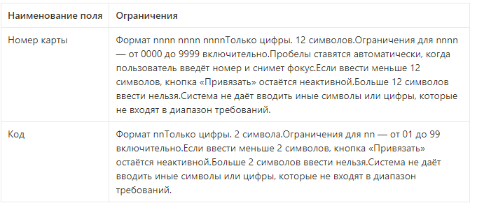
Группа проверок | Название класса | Границы | Тестовые данные внутри класса (содержимое поля) | Тестовые данные на границах (содержимое поля) | Пояснение и оптимизации
Номер карты | Поле заполнено |  | 999899990000 (12 символов)
 | Поле не заполнено |  | 0 символов (пустой ввод)
 | от 0 до 11 символов | 0; 11 | 12345 (5 символов) | 0 символов 5 (1 символ) 9998999900 (10 символов) 99989999000 (11 символов) 999899990000 (12 символов)
 | 12 смволов |  |  | 999899990000 (12 символов)
 | от 13 до бесконечности | 13; бесконечность | 9998 9999 1234567891 (20 символов) | 999899990000 (12 символов) 9998999910000 (13 символов) 99989999123456 (14 символов)
 | Цифры |  | 99989999000
 | Буквы русского алфавита |  | 99989999000Я
 | Буквы английского алфавита |  | 99989999000W
 | Спецсимволы |  | 99989999000%
 | Пробелы |  | 9 9899990000
Допустимые значения для nnnn | от 0000 до 9999 | 0000; 9999 | 999899995678 | -0001 0000 999899990001 9998 9999 10000
 | больше 9999 | 10000; бесконечность | 99989999123456 | 9999 10000 10001 9998 9999
Группа проверок | Название класса | Границы | Тестовые данные внутри класса (содержимое поля) | Тестовые данные на границах (содержимое поля) | Пояснение и оптимизации
Код | Поле заполенено |  | 11 (2 символа)
 | Поле не заполнено |  | 0 символов
 | Меньше 2 символов | -бесконечность; 1 |  | 0 символов 5 (1 символ) 11 (2 символа)
 | 2 символа |  | 11 (2 символа)
 | Больше 2 символов | 3; бесконечность | 1234512345 (10 символов) | 11 (2 символа) 100 (3 символа) 1234 (4 символа)
 | Цифры |  | 11 (2 символа)
 | Буквы русского алфавита |  | Я1
 | Буквы английского алфавита |  | W1
 | Спецсимволы |  | 1%
Допустимые значения для поля код | от 01 до 99 | 01; 99 | 11 | 00 01 02 98 99 100
 | Больше 99 | 100; бесконечность | 555 (3 символа) | 99 100 101

